1.IDENTIFICACION
INFORMACIÓN GENERAL |  | INFORMACIÓN DEL ESTUDIO RESPECTIVO
 |  | NODO NÚMERO |  |  |  |  | 3493
 |  | INFORME NÚMERO |  |  |  |  | 1394
CONTRATISTA | UNIÓN TEMPORAL MOVILIDAD 2014 | ORDEN DE TRABAJO No. |  |  |  |  | PROGRAMACION BASICA
 |  | FECHA DE LA ORDEN DE TRABAJO |  |  |  |  | -
 |  | FECHA DE LA TOMA DE INFORMACIÓN |  |  |  |  | 120814
 |  | DÌA DE LA SEMANA
OBJETO DEL CONTRATO | REALIZAR LA TOMA DE INFORMACIÓN DE CAMPO, COMO INSUMO DEL PROGRAMA DE MONITOREO, SEGUIMIENTO Y PLANEACIÓN DEL TRÁNSITO Y EL TRANSPORTE DE BOGOTA D.C | TIPO DE ESTUDIO |  |  |  |  | VOLÚMENES POR TIPO DE VEHÍCULO DISCRIMINANDO CAMIONES
 |  | NOMBRE DEL ARCHIVO |  |  |  |  | 3493_AK_45_X_AC_170_140812_VOL_V1.xlsx
 |  | CÓDIGO DEL ESTUDIO |  |  |  |  | VOL
 |  | LUGAR DE LA TOMA DE INFORMACIÓN
NÚMERO DE CONTRATO | 2072-2013 | COORDENADA X |  |  |  |  | LONGITUD
 |  | COORDENADA Y |  |  |  |  | LATITUD

FECHA DE INICIO DEL CONTRATO | 22-01-2014 | PROFESIONALES RESPONSABLES
 |  | CONSULTOR (DIRECTOR) |  |  |  |  | ING. MSC. SANDRA LUCIA NAVAS TEQUIA
 |  | CONSULTOR (COORDINADOR GENERAL) |  |  |  |  | ING. MSC. LUIS FERNANDO RUBIANO BARRERO
INTERVENTORÍA | UNIVERSIDAD NACIONAL DE COLOMBIA | CONSULTOR (EXPERTO EN TRÁNSITO Y TRANSPORTE) |  |  |  |  | ING. ESP. DIANA PAOLA PARADA
 |  | CONSULTOR (ING ANÀLISIS) |  |  |  |  | ING. JUAN MANUEL VILLAMARIN
 |  | INTERVENTORÍA (DIRECTOR) |  |  |  |  | ING. MSC. ARTURO ZARATE
 |  | INTERVENTORÍA (ESPECIALISTA) |  |  |  |  | ING. MSC. WILLIAM CASTRO
 |  | INTERVENTORÍA (RESIDENTE) |  |  |  |  | ING. JOSÉ EDWIN TORRES
OBJETO DEL CONTRATO | INTERVENTORÍA TÉCNICA, ADMINISTRATIVA Y FINANCIERA PARA LA TOMA DE INFORMACIÓN DE CAMPO COMO INSUMO DEL PROGRAMA DE MONITOREO, SEGUIMIENTO Y PLANEACIÓN DEL TRÁNSITO Y TRANSPORTE DE BOGOTÁ D.C. | SUPERVISOR SECRETARIA MOVILIDAD |  |  |  |  | ING. FABIAN GONZALEZ

 |  | VERSIONES DEL ESTUDIO
 |  | NÚMERO |  | FECHA | OBSERVACIONES
NÚMERO DE CONTRATO | 2072-2013 | Versión 0 |  | 20/08/14
 |  | Versión 1 |  | 28/08/14 | SE ATENDIERON OBSERVACIONES DE INTERVENTORÍA SEGÚN OFICIO FI-INT-CMTTUB14-455-14, SE DA RESPUESTA MEDIANTE OFICIO N° ICV-187-C-789. Se realizaron los ajustes respectivos En la hoja 3. PROCESAMIENTOS para la tabla No. 6 y en la hoja 4. RESULTADOS para la tabla No. 1. En la hoja 2. BASE en el movimiento 1 para el periodo de las 12:30 horas en vehículos articulados y para el periodo de las 20:00 horas en Buses Especiales se realizan las correcciones pertinentes debido a un error de digitación.
 |  | Versión 2
FECHA DE INICIO DEL CONTRATO | 21-01-2014 | Versión 3

 |  | DESCRIPCIÓN DE LA TOMA DE INFORMACIÓN
 |  | TIPO DE VEHÍCULO | FACTOR DE EQUIVALENCIA | MOVIMIENTOS AFORADOS |  |  | No. DE PERÍODOS | HORA
ESQUEMA |  |  |  | ACCESO | LENTA | RÁPIDA | HORARIO DEL PERÍODO No. 1 | 22:00-06:00
 |  | L | 1 | NORTE | 1 |  | HORARIO DEL PERÍODO No. 2 | 06:00-14:00
 |  | C | 2 | SUR | 2 | 2B | HORARIO DEL PERÍODO No. 3 | 14:00-22:00
 |  |  |  | OCCIDENTE | 3 |  | No. DE HORAS TOMADAS | 24
 |  | BT | 2 | ORIENTE | 4 |  | HORARIO DE LA TOMA DE INFORMACIÓN | 22:00-22:00
 |  | B | 2 |  |  |  | No. DE EQUIPOS UTILIZADOS | 14
 |  |  |  | OBSERVACIONES DE LA TOMA DE INFORMACIÒN
 |  | AL | 2 | OBSERVACION |  |  |  |  | ACCESO
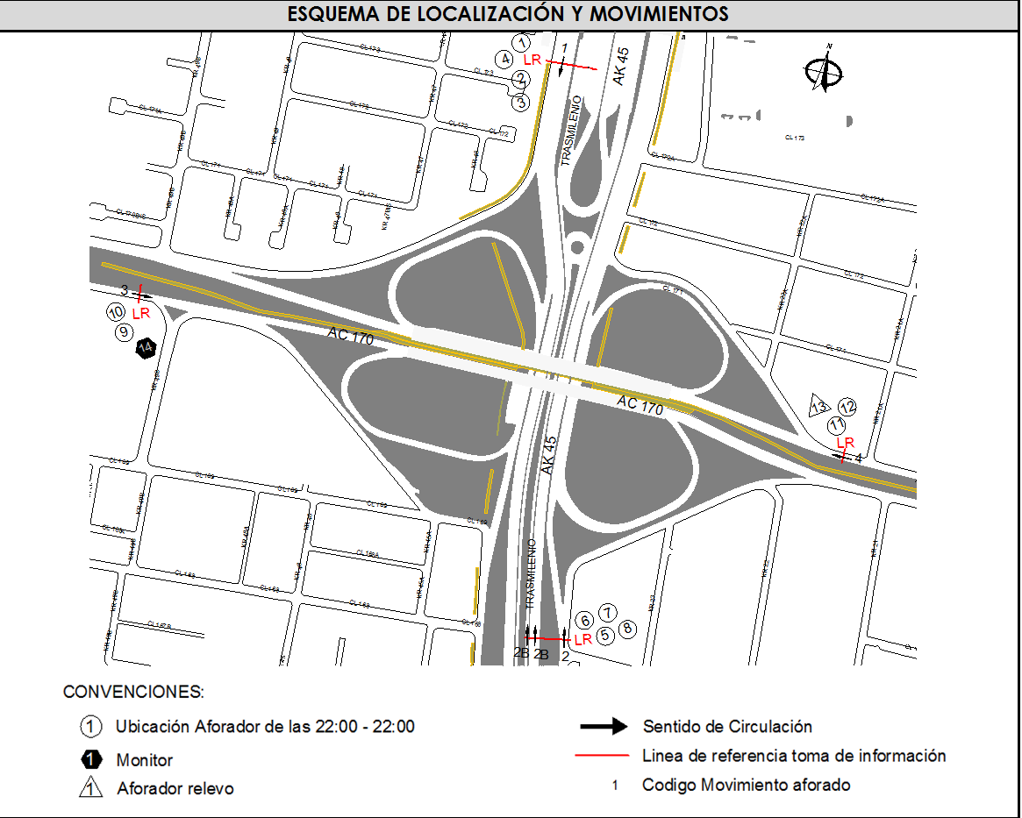
 |  | AT | 2.5 | EN EL PERIODO DE LAS 05:15-09:15 HORAS SE PRESENTA CONGESTIÓN VEHICULAR POR INICIO DE ACTIVIDADES LABORALES Y ESCOLARES, ASÍ COMO POR HORA PICO |  |  |  |  | NORTE
 |  | BA | 2.5 | A LAS 09:30 HORAS SE PRESENTA UN INCREMENTO EN EL FLUJO VEHICULAR DEBIDO A QUE JORNADA DE RESTRICCIÓN VEHICULAR PICO Y PLACA EN HORAS DE LA MAÑANA A FINALIZADO |  |  |  |  | NORTE
 |  | ESP | 2 | EN EL PERIODO DE LAS 14:30:14:45 SE INCREMENTA EL VOLUMEN DE LIVIANOS POR HORA PICO |  |  |  |  | SUR
 |  | INT | 2 | ENTRE LAS 17:00 Y LAS 18:00 HORAS SE PRESENTA UN AUMENTO EN EL VOLUMEN DE MOTOS POR HORA PICO |  |  |  |  | SUR
 |  | C2P | 2.5 | EN EL PERIODO DE LAS 06:40-07:00 HORAS Y ENTRE LAS 07:35-08:00 HORAS SE PRESENTA CONGESTIÓN VEHICULAR, EL TRÁFICO ES LENTO NO AVANZA DURANTE ESTE PERIODO |  |  |  |  | OCCIDENTE
 |  | C2G | 2.5 | A PARTIR DE LAS 05:00 AUMENTA EL VOLUMEN DE ESPECIALES A CAUSA DE VEHÍCULOS QUE PRESTAN EL SERVICIO DE RUTA ESCOLAR A INSTITUCIONES EDUCATIVAS DE LA ZONA |  |  |  |  | ORIENTE
 |  | C3 | 2.5 | ENTRE LAS 17:00 Y LAS 18:00 HORAS SE PRESENTA UN AUMENTO EN EL VOLUMEN DE MOTOS POR HORA PICO |  |  |  |  | TODOS
 |  | C4 | 2.5
 |  | C5 | 2.5
 |  | C6 | 2.5
 |  | >C6 | 2.5
 |  | M | 0.5
 |  | BIC | 0.3

 |  | ANALISIS PUNTUAL
 |  | LA INTERSECCIÓN DE LA AVENIDA CARRERA 45 (AUTOPISTA NORTE) CON AVENIDA CALLE 170 SE ENCUENTRA UBICADA EN EL SECTOR NORTE DE LA CIUDAD. LA AVENIDA CARRERA 45 PERMITE LA CIRCULACIÓN EN SENTIDO NORTE-SUR Y VICEVERSA Y ESTÁ CONFORMADA POR SEIS CALZADAS, DOS PARA TRÁFICO MIXTO POR SENTIDO (INCLUYE TPC) Y DOS CALZADAS EXCLUSIVA PARA LOS BUSES DEL SISTEMA TRANSMILENIO, UNA POR SENTIDO. LA AVENIDA CALLE 170, ESTÁ CONFORMADA POR DOS CALZADAS CON SEPARADOR CENTRAL PARA TRÁFICO MIXTO (INCLUYE TPC), UNA CALZADA POR SENTIDO; PERMITE LA CIRCULACIÓN EN SENTIDO ORIENTE-OCCIDENTE Y VICEVERSA, EL PASO DE ESTA VÍA POR LA INTERSECCIÓN ES SOBRE NIVEL A LA AUTOPISTA NORTE. EL VOLUMEN TOTAL AFORADO DURANTE EL DÍA FUE DE 253.084 VEHÍCULOS MIXTOS, DISTRIBUIDOS DE LA SIGUIENTE MANERA: EL 70,5% CORRESPONDEN A VEHÍCULOS LIVIANOS, EL 12,1% A MOTOS, EL 11,6% TRANSPORTE PÚBLICO COLECTIVO (COLECTIVOS, BUSETA / BUSETON, BUSES) Y EL 5,6% A VEHÍCULOS DE CARGA. LOS PERÍODOS DE MÁXIMA DEMANDA SE PRESENTAN ENTRE LAS 05:45 Y LAS 06:45 HORAS, Y ENTRE LAS 17:00-18:00 HORAS. LA HORA PICO TOTAL DE LA INTERSECCIÓN SE REGISTRA ENTRE LAS 05:45 Y LAS 06:45 HORAS, PERIODO EN EL QUE SE MOVILIZA UN TOTAL DE 17.114 VEHÍCULOS MIXTOS, DE LOS CUALES EL 67,1% CORRESPONDE A VEHÍCULOS LIVIANOS, EL 15,2% A TRANSPORTE PÚBLICO COLECTIVO Y MASIVO, EL 12,8% A MOTOS, EL 4,5% A CAMIONES Y EL 0,4% A BICICLETAS.

 |  | REGISTRO FOTOGRÁFICO
 |  | 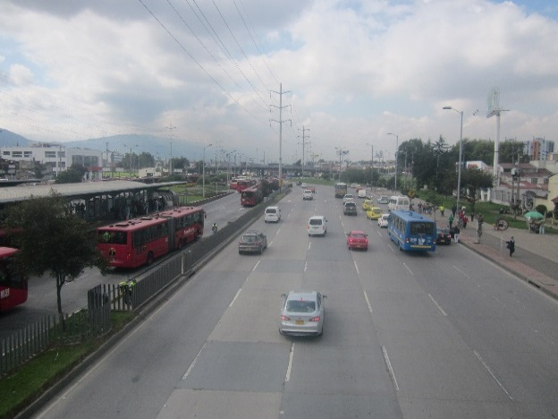 |  |  |  |  | 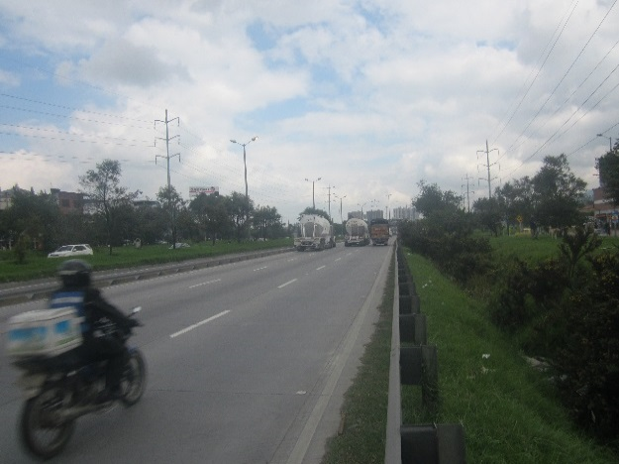

 |  | ACCESO NORTE |  |  |  |  | ACCESO SUR

 |  | 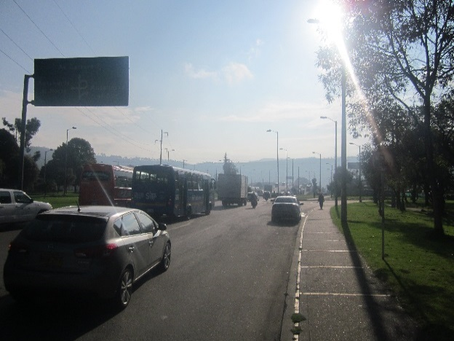 |  |  |  |  | 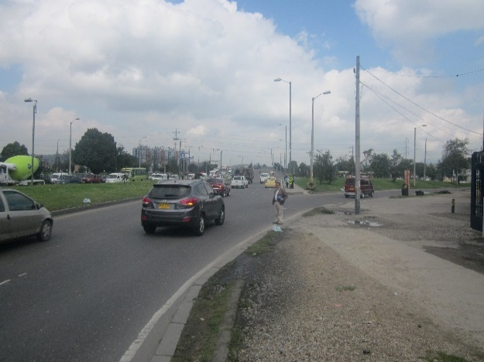

 |  | ACCESO OCCIDENTE |  |  |  |  | ACCESO ORIENTE

